F8 - User management
Func code |  |  |  |  |  |  | 1.1 |  |  |  |  |  |  |  | Creator | Võ Khánh Duy |  |  |  |  | Modifier |  |  |  | Duy
Func name |  |  |  |  |  |  | F8 - User management |  |  |  |  |  |  |  | Created date | 2026-04-17 |  |  |  |  | Modified date

 | - Truy cập menu ユーザ管理 > ユーザ一覧
 |  | > Truy cập màn hình quản lý nhân viên

Screen flow

Screen layout

 | a. User management
 | - Chức năng màn hình:
 | - Xóa nhân viên:
 |  | > Chọn nhân viên cần xóa và bấm button [選択削除]: Không thể xóa những nhân viên sau:
 |  | >> Nếu nhân viên đang được phân công đánh giá và đang ở giai đoạn đánh giá của user(Người đánh giá) đang thực hiện.
 |  | > Sau khi xóa những user sẽ cập nhật lại "evaluator_default_tbl": xóa role evaluator
 |  | > Xóa role cấp quyền tạo và approve template pro skill nếu có.
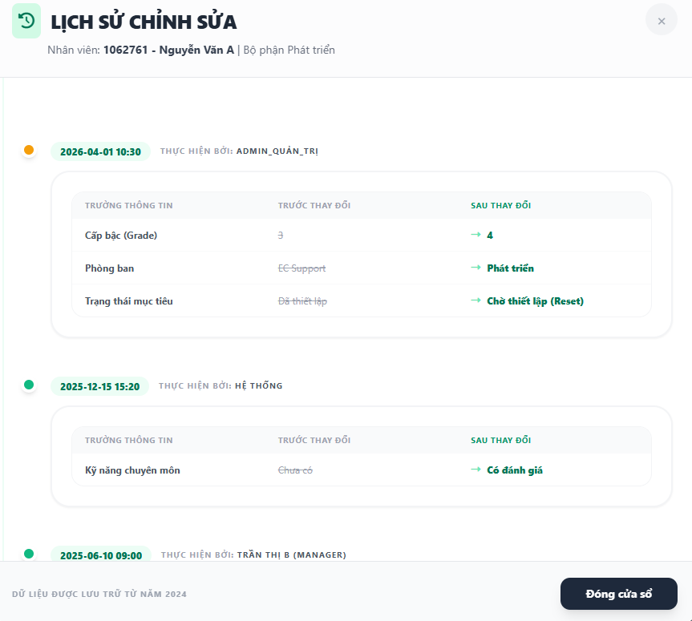

 |  | ユーザ一覧 |  |  |  |  |  |  |  |  |  |  |  |  |  |  |  |  |  |  |  |  |  |  |  |  |  | Nhập email, tên nhân viên... |  |  |  |  | Filter nâng cao |  |  |  |  | ▲

 |  |  | 会社 |  |  |  |  |  |  |  |  | ▼ |  | 部署名 |  |  |  | ▼ | 課名 |  |  |  |  |  | ▼ | スキル評価 |  |  |  |  |  | ▲

 |  |  |  |  |  |  |  |  |  |  |  |  |  |  |  |  |  |  |  |  |  |  |  |  |  |  |  |  | Clear filter |  | 検索

 |  |  | 選択削除 |  |  |  |  |  | 選択編集 |  |  |  |  |  |  |  |  |  |  |  |  |  |  |  |  |  |  |  |  |  |  |  |  | Excel出力

 |  |  | FALSE | 氏名 |  |  |  |  |  | 会社 |  |  |  |  | 部署名 |  |  | 課名 |  |  |  |  |  | 等級 | スキル評価 |  | メール |  |  | ロール |  |  |  |  | Lịch sử
 |  |  | FALSE |  |  |  |  |  |  |  |  |  |  |  |  |  |  |  |  |  |  |  |  |  |  |  |  |  |  |  |  |  |  |  |  |  | → |  | Bấm vào sẽ mở screen xem lịch sử thay đổi
 |  |  | FALSE
 |  |  | FALSE
 |  |  | FALSE
 |  |  | FALSE

 |  |  | |< | < | 1 | 2 | > | >|

Chức năng MH |  |  |  | Tìm kiếm nhân viên |  |  |  |  |  |  |  |  |  |  |  |  |  |  |  |  |  |  |  |  |  |  |  |  |  |  |  |  |  |  |  |  |  |  |  |  |  | Chức năng MH |  |  | Lịch sử chỉnh sửa

＃ |  | Chức năng |  |  |  |  |  |  |  |  |  |  | Nội dung |  |  |  |  |  |  |  |  |  |  |  |  |  |  |  |  |  |  |  |  |  |  |  |  |  |  |  |  | ＃ |  | Chức năng |  |  | Nội dung
- |  | Access màn hình |  |  |  |  |  |  |  |  |  |  | - Loại hiển thị: Màn hình. - Quyền truy cập: ユーザ管理 - Có thể truy cập bằng url - Lần đầu truy cập sẽ hiển thị: > Hiển thị Input tìm theo tên nhân viên, email nhân viên, mã nhân viên > Button Toggle filter nâng cao |  |  |  |  |  |  |  |  |  |  |  |  |  |  |  |  |  |  |  |  |  |  |  |  |  |  |  |  | - |  | - Xem lịch sử chỉnh sửa |  |  | - Hiển thị theo format: > YYYY-MM-DD H:m Thực hiện bởi: Tên người chỉnh sửa > Nội dung: [Field chỉnh sửa - trước chỉnh sửa - Sau chỉnh sửa]
1 |  | Form search |  |  |  |  |  |  |  |  |  |  |  |  |  |  |  |  |  |  |  |  |  |  |  |  |  |  |  |  |  |  |  |  |  |  |  |  |  |  |  |  |  | Form search
 | 2026-01-01 | Input nhập email, tên, mã số nhân viên |  |  |  |  |  |  |  |  |  |  | - Field: Input. - Placeholder: 氏名、メール... - Default value: Rỗng - Mục đích: Nhập keyword cần tìm xong sẽ tự động thực hiện call API search data - Cho phép để trống. - Max length: 30 ký tự |  |  |  |  |  |  |  |  |  |  |  |  |  |  |  |  |  |  |  |  |  |  |  |  |  |  |  |  | 1 |  | Button đóng |  |  | - Bấm vào sẽ đóng nội dung xem lịch sử
 | 2026-02-01 | Button: Filter nâng cao |  |  |  |  |  |  |  |  |  |  | - Bấm vào sẽ đóng mở thị Form search.
 | 2026-03-01 | Select box 会社 |  |  |  |  |  |  |  |  |  |  | - Field: Select box. - Hiển thị danh sách công ty từ database - Chỉ được chọn 1 - Label: 会社 - Default value: すべて
 | 2026-04-01 | Select box 部署名 |  |  |  |  |  |  |  |  |  |  | - Field: Select box. - Hiển thị danh sách: Bộ phận từ database - Chỉ được chọn 1 - Label: 部署名 - Default value: すべて
 | 2026-05-01 | Select box 課名 |  |  |  |  |  |  |  |  |  |  | - Field: Select box. - Hiển thị danh sách: Phòng ban từ database - Chỉ được chọn 1 - Label: 課名 - Default value: すべて
 | 2026-06-01 | Select スキル評価 |  |  |  |  |  |  |  |  |  |  | - Field: Select box. - Option hiển thị: > すべて > あり > なし - Default value: すべて
 | 2026-04-01 | Button 検索 |  |  |  |  |  |  |  |  |  |  | - Field: Button. - Mặc định: Enable - Bấm vào sẽ thực hiện tìm kiếm theo điều kiện. - Trạng thái khi call API: hiển thị animation loading và disable
 | 2026-05-01 | Button Clear filter |  |  |  |  |  |  |  |  |  |  | - Field: Button - Mặc định: Enable - Bấm vào sẽ clear điều kiện tìm kiếm và call API hiển thị dữ liệu không có điều kiện search.
2 |  | Bảng hiển thị
 | 2026-01-02 | - Cột 氏名 |  |  |  |  |  |  |  |  |  |  | - Hiển thị tên nhân viên - Format: (name: employmentNumber) - Không được để trống
 | 2026-02-02 | - Cột 会社 |  |  |  |  |  |  |  |  |  |  | - Hiển thị tên công ty. - Format: string - Không được để trống
 | 2026-03-02 | - Cột 部署名 |  |  |  |  |  |  |  |  |  |  | - Hiển thị tên bộ phận. - Format: string - Không được để trống
 | 2026-04-02 | - Cột 課名 |  |  |  |  |  |  |  |  |  |  | - Hiển thị tên Phòng ban. - Format: string - Không được để trống
 | 2026-05-02 | - Cột 等級 |  |  |  |  |  |  |  |  |  |  | - Hiển thị bậc lương - Format: number - Không được để trống
 | 2026-06-02 | - Cột スキル評価 |  |  |  |  |  |  |  |  |  |  | - Hiển thị kỹ năng: CÓ | KHÔNG - Phạm vi giá trị: あり | なし - Không được để trống
 | 2026-07-02 | - Cột メール |  |  |  |  |  |  |  |  |  |  | - Hiển thị email nhân viên - Format: string - Không được để trống
 | 2026-08-02 | - Cột ロール |  |  |  |  |  |  |  |  |  |  | - Hiển thị quyền nhân viên được cấp. - Format: string - Không được để trống
 | 2026-09-02 | - Lịch sử |  |  |  |  |  |  |  |  |  |  | - Mặc định: Enable - Bấm vào sẽ hiển thị lich sử chỉnh sửa của nhân viên
 |  | Phân trang & hiển thị tổng số dòng |  |  |  |  |  |  |  |  |  |  | - Không hiển thị phân trang nếu không có dữ liệu hiển thị - Hiển thị phía dưới bên trái của table - Hiển thị 20 record cho mỗi trang - Hiển thị số bản ghi/hiện tại/tổng số (ví dụ: "1-20 of 45 items total"). - Các nút chuyển trang (|<, <, số trang, >, >|). - Giữ trang được chọn sau khi reload hoặc back từ trang detail về.
 | 3 | Button 選択削除 |  |  |  |  |  |  |  |  |  |  | - Mặc định: Disable - Enable khi chọn những record trong bảng dữ liệu - Bấm vào sẽ thực hiện xóa nhân viên
 | 4 | Button 選択編集 |  |  |  |  |  |  |  |  |  |  | - Mặc định: Disable - Enable khi chọn những record trong bảng dữ liệu - Bấm vào sẽ thực hiện mở popup chỉnh sửa nhân viên
 | 5 | Button Excel出力 |  |  |  |  |  |  |  |  |  |  | - Mặc định: Enable - Trạng thái khi call API: hiển thị animation loading và disable - Bấm vào sẽ export nhân viên theo điều kiện tìm kiếm

Validation |  |  |  |  |  |  |  |  | Form Search

 |  | Item name |  |  |  |  | Input Type |  |  |  | Number of digits |  | Input Check |  |  |  |  |  |  |  |  |  | Note
 |  | Input nhập email, tên nhân viên, employee number |  |  |  |  | Input |  |  |  |  |  | - Nhập dữ liệu tìm kiếm vào sẽ thực hiện call API. - Nhập nhiều hơn 30 ký tự sẽ báo lỗi: 30文字以内で入力してください。
 |  | Export Excel |  |  |  |  | Button

Chi tiết chức năng |  |  |  | Lấy thông tin nhân viên

 | Mô tả trạng thái mặc định (UI & Server)
 | 1. Front end
 | - Khi init màn hình:
 | > Không hiển thị form search
 | > Hiển thị input: Nhập email, tên, employee number
 | > Hiển thị button: Filter nâng cao
 |  | >> Bấm vào sẽ hiển thị form search
 |  | >> Form search đang hiển thị: Bấm vào sẽ đóng form search.

 | - Select box 会社: Truy vấn từ bảng company_tbl
 | - Select box 部署名: Truy vấn từ bảng department_tbl [type: 1]
 | - Select box 課名: Truy vấn từ bảng department_tbl [type: 0]
 | - Button 検索:
 |  | > Bấm vào sẽ thực hiện tìm kiếm theo điều kiện.
 |  | > Hiển thị animation loading và disable button khi thực hiện call API.

 | - Button 選択削除:
 |  | > Mặc định: Disable
 |  | > Chọn record trên bảng: Enable
 |  | > Hiển thị animation loading và disable button khi thực hiện call API.
 | - Button 選択編集:
 |  | > Mặc định: Disable
 |  | > Chọn record trên bảng: Enable
 |  | > Hiển thị animation loading và disable button khi thực hiện call API.

 | - Button Excel出力:
 |  | - Bấm vào sẽ thực hiện export excel danh sách nhân viên theo điều kiện

 | 2. Backend
 | - api/v1/common/get-all-department-type-department
 | > Điều kiện: Lấy danh sách division theo group code, type: 1

 | - api/v1/common/get-all-department-type-division
 | > Điều kiện: Lấy danh sách theo department group code, type: 0

 | - api/v1/common/get-all-company
 | > Điều kiện: Lấy danh sách theo company group code

 | - api/v1/f8/management-user/find-user
 | > Tham số:
 |  | . skill: あり | なし
 |  | . company: number (companyId)
 |  | . division: number (divisionId)
 |  | . department: number (departmentId)
 |  | . nameAndEmail: string
 |  | . sortBy: Tên field
 |  | . sortType: DESC | ASC
 |  | . limit: number
 |  | . offset: number
 | Truy vấn database
 |  | Bảng truy vấn:
 |  | SELECT bảng user_tbl
 |  | JOIN Department_tbl -> lấy tên department
 |  | JOIN Department_tbl -> lấy tên division
 |  | JOIN Company_tbl -> lấy tên division
 |  | JOIN Role_tbl -> lấy tên danh sách role của nhân viên
 |  | SORT employee_number ASC
 | Dữ liệu nhận về:
 |  | company: {id: number; name: string}
 |  | department: {id: number; code: string; name: string}
 |  | division: {id: number; code: string; name: string}
 |  | email: string
 |  | employeeNumber: string
 |  | flagSkill: number
 |  | fullName: string
 |  | id: number
 |  | level: number
 |  | roles:string[]
 |  | rolesCondition: string[]
 | - api/v1/f8/management-user/delete-user
 |  | > Params:
 |  |  | >> Danh sách id nhân viên đã chọn từ client
 |  |  | >> Company group code: Theo người sử dụng hệ thống
 |  |  | >> Time zone: Dùng để kiểm tra updateTime khi nhiều người thao tác.
 | - api/v1/f8/management-user/update-user
 |  | > Params:
 |  |  | >> company: number
 |  |  | >> department: number
 |  |  | >> division: number
 |  |  | >> flagSkillValue: number
 |  |  | >> level: number
 |  |  | >> listId: number[]
 |  |  | >> listUserSelecteds: {id:number; employeeNumber: string; fullName: string; email: string; level: number}[] Dùng để kiểm tra nội dung sau khi thay đổi.
 |  |  | >> radioLevelValue: number

 | - Chỉnh sửa nhân viên: Trong thời gian thực hiện mục tiêu
 | > Chọn nhân viên cần chỉnh sửa và bấm nút [選択編集] sẽ hiển thị popup chỉnh sửa: Chọn option [今期目標を作り直す]
 | > Hiển thị radio thay đổi thông tin evaluation
 |  | > Nếu level nhân viên <= 7 sẽ kiểm tra ngày hiện tại có phải trong khoảng thời gian đặt mục tiêu cá nhân không: Nếu có sẽ set cho state = 0 <> 1
 |  | > Nếu level nhân viên >= 7 sẽ kiểm tra ngày hiện tại có phải trong khoảng thời gian đặt mục tiêu bộ phận không: Nếu có sẽ set cho state = 0 <> 1
 |  | > Điều kiện để enable radio [今期目標を作り直す]:
 |  |  | > Nếu edit single: Nếu thay đổi thông tin user -> Enable radio này
 |  | > Điều kiện để enable radio [今期目標の行動・情意評価項目のみ更新する]:
 |  |  | > Nếu edit single: Chỉ thay đổi thông tin level (1 -> 7 or 8 -> 10) mà không thay đổi thông tin khác -> Enable radio này
 |  |  |  |  |  |  |  | Nếu level từ 1 - 7 -> 8 - 10 or ngược lại sẽ disable radio này

 |  | > Trong thời gian đặt mục tiêu
 |  |  | > Thay đổi thông tin và chọn option [今期目標を作り直す]:
 |  |  |  | > Reset danh sách PRO SKILL
 |  |  |  | > Reset mục tiêu cá nhân
 |  |  |  | > Xóa evaluator default
 |  |  |  | > Thay đổi thông tin cá nhân theo evaluation
 |  |  | > Thay đổi thông tin và chọn option [今期目標の行動・情意評価項目のみ更新する]:
 |  |  |  | > Thay đổi thông tin BASIC SKILL & BEHAVIOR
 |  |  |  | > Thay đổi thông evaluation theo thông tin user đã thay đổi
 |  | > Ngoài thời gian đặt mục tiêu
 |  |  | > Thay đổi thông tin và chọn option [今期目標を作り直す]:
 |  |  |  | > Không ảnh hưởng đến mục tiêu hiện tại
 |  |  | > Thay đổi thông tin và chọn option [今期目標の行動・情意評価項目のみ更新する]:
 |  |  |  | > Ảnh hưởng đến behavior và basic skill
 |  |  |  | > Thay đổi thông tin level
 |  |  |  | > Không ảnh hưởng dến status hiện tại.

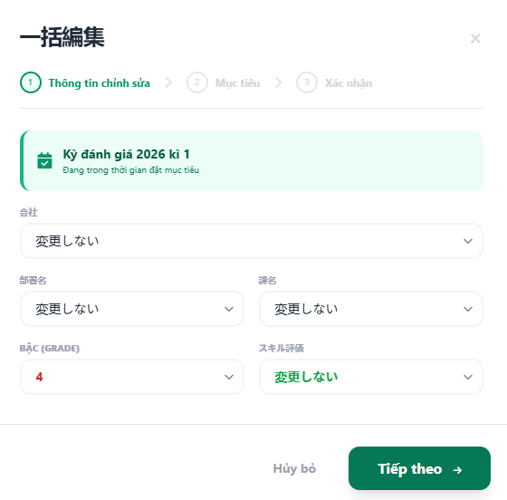
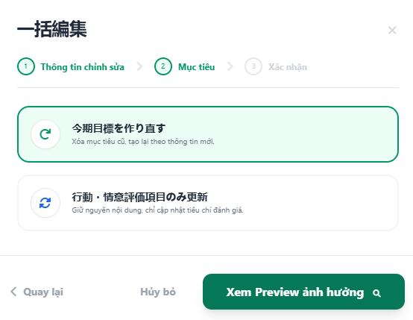
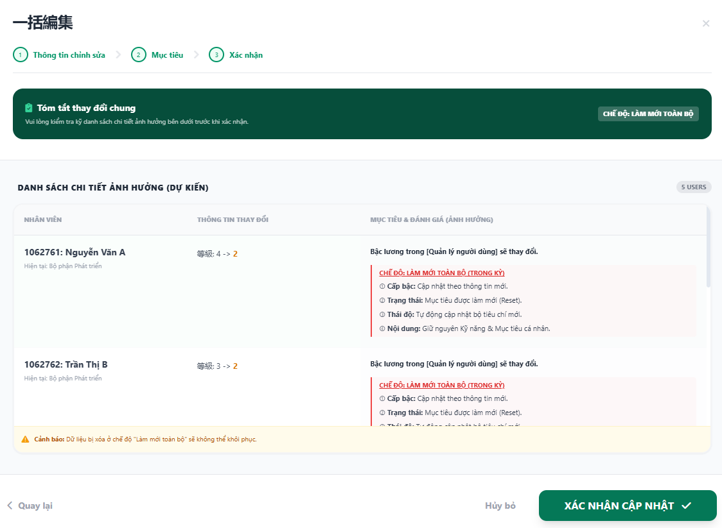

 |  |  |  |  |  |  |  |  |  |  |  |  |  |  |  |  | → |  |  |  |  |  |  |  |  |  |  |  |  |  |  |  |  |  |  |  | →

 |  |  |  | Hình 1.1: Bước 1 chọn thông tin cần thay đổi [bậc lương] |  |  |  |  |  |  |  |  |  |  |  |  |  |  |  | Hình 1.2: Bước 2 chọn option cần thay đổi [今期目標を作り直す] |  |  |  |  |  |  |  |  |  |  |  |  |  |  |  |  |  |  |  |  | Hình 1.3: Bước 3 Hiển thị nội dung ảnh hưởng
 |  |  |  |  |  | hoặc phòng ban/bộ phận, SKILL

 | > Chọn nhân viên cần chỉnh sửa và bấm nút [選択編集] sẽ hiển thị popup chỉnh sửa: Chọn option [行動・情意評価項目のみ更新]
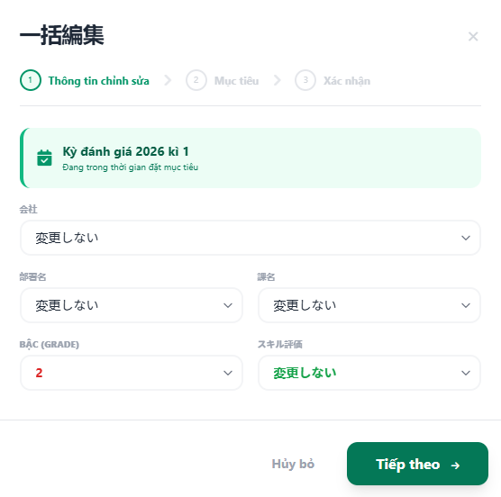
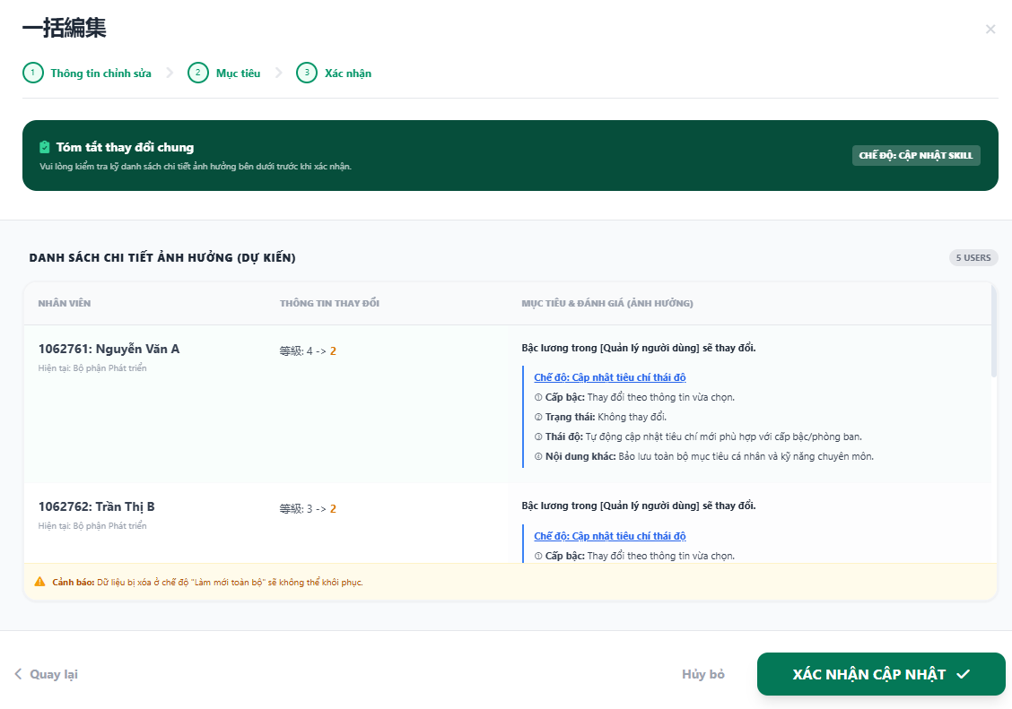

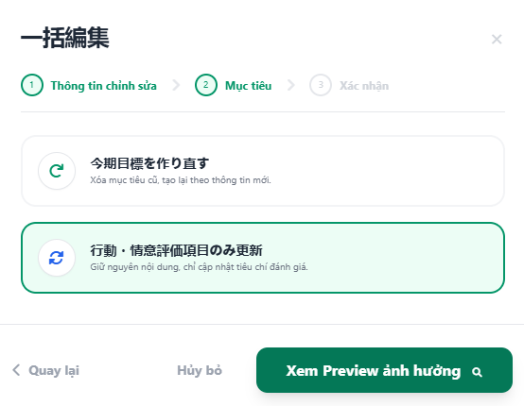

 |  |  |  |  |  |  |  |  |  |  |  |  |  |  |  |  |  |  |  |  |  |  |  |  |  |  |  |  |  |  |  |  |  |  |  | →
 |  |  |  |  |  |  |  |  |  |  |  |  |  |  |  |  | →

 |  |  |  |  |  |  |  |  |  |  |  |  |  |  |  |  |  |  | Hình 2.2: Bước 2 chọn option cần thay đổi [行動・情意評価項目のみ更新] |  |  |  |  |  |  |  |  |  |  |  |  |  |  |  |  |  |  |  |  | Hình 2.3: Bước 3 Hiển thị nội dung ảnh hưởng
 |  | Hình 2.1: Bước 1 chọn thông tin cần thay đổi [bậc lương]

 | * Mức độ ảnh hưởng khi thay đổi thông tin nhân viên:
 | > MH F1 - F2 - F5 [Danh sách đánh giá]: Thông tin status có thay đổi
 | > MH F1 - F2 - F5 [Chi tiết đánh giá]:
 |  | Thông tin thay đổi như BEHAVIOR & BASIC SKILL sẽ được cập nhật theo phòng ban và level thay đổi
 |  | Mục tiêu cá nhân & danh sách kỹ năng chuyên môn: Không thay đổi
 |  | level đánh giá của nhân viên

 | - Chỉnh sửa nhân viên: Ngoài thời gian thực hiện mục tiêu
 | > Chọn nhân viên cần chỉnh sửa và bấm nút [選択編集] sẽ hiển thị popup chỉnh sửa: Chọn option [今期目標を作り直す] hoặc có thể không cần chọn
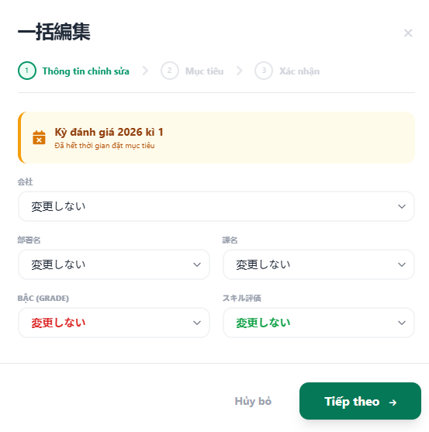
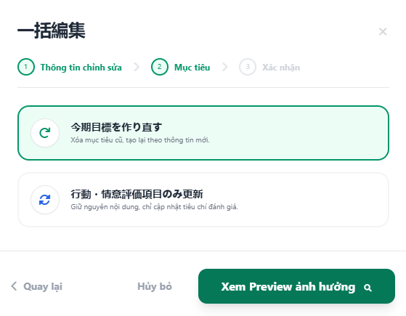
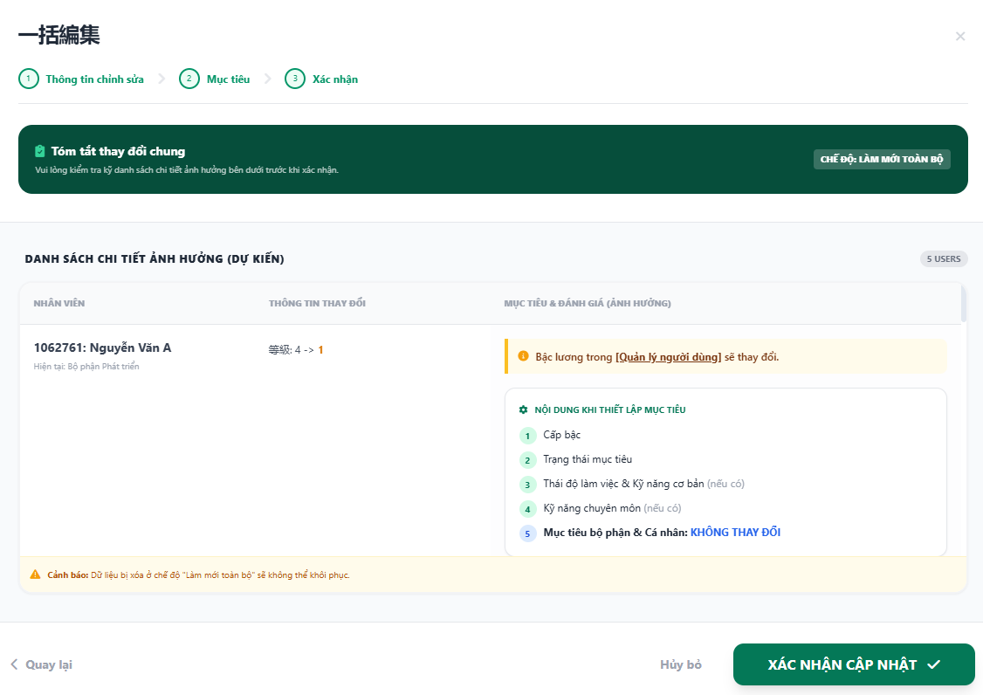

 |  |  |  |  |  |  |  |  |  |  |  |  |  |  |  |  |  | → |  |  |  |  |  |  |  |  |  |  |  |  |  |  |  |  |  |  | →

 |  |  |  |  |  | Hình 3.1: Bước 1 chọn thông tin cần thay đổi [bậc lương] |  |  |  |  |  |  |  |  |  |  |  |  |  |  |  | Hình 3.2: Bước 2 chọn option cần thay đổi [今期目標を作り直す] |  |  |  |  |  |  |  |  |  |  |  |  |  |  |  |  |  |  |  |  | Hình 3.3: Bước 3 Hiển thị nội dung ảnh hưởng

 |  | * Mức độ ảnh hưởng khi thay đổi thông tin nhân viên:
 |  | - Xem xét những nội dung trên có thay đổi cho kỳ hiện tại không ? hay chỉ ảnh hưởng đến kỳ đánh giá sau

 | - Điều kiện hiển thị bước thứ 2: Trong thời gian đặt mục tiêu

 | c. User detail screen
 | - Bấm vào record từ màn hình list sẽ access vào màn hình này.
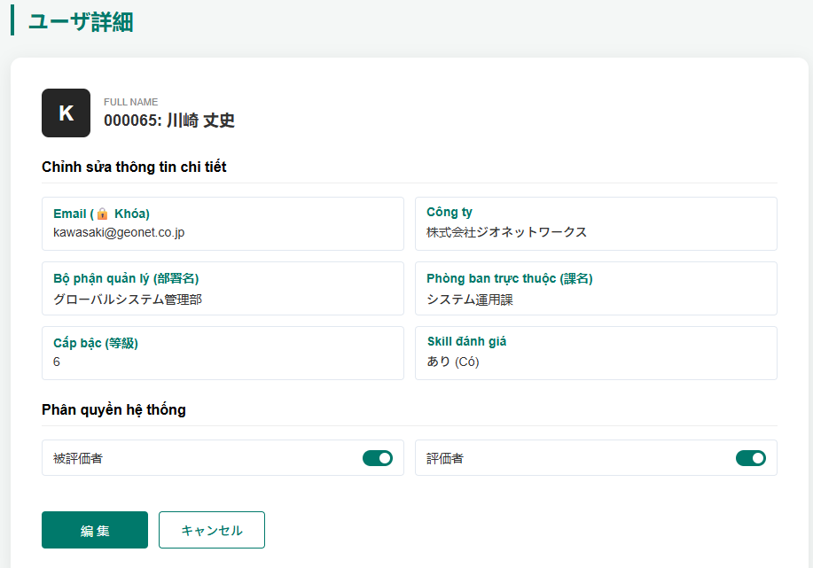
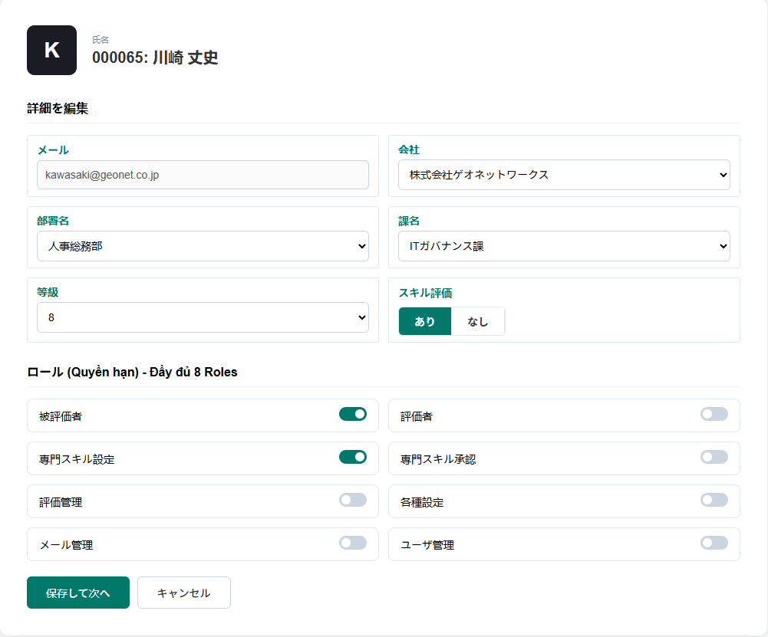
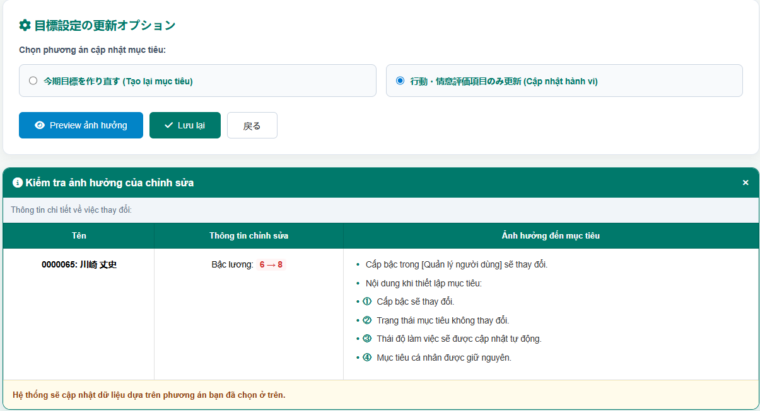

 |  |  |  |  |  |  |  |  |  |  |  |  |  |  |  |  |  |  |  |  |  |  |  |  |  |  |  |  |  |  |  |  | Thay đổi thông tin và bấm nút [保存して次へ]
 |  |  |  |  |  |  |  |  |  |  |  |  |  |  |  |  | Bấm vào button[編集] |  |  |  |  |  |  |  |  |  |  |  |  |  |  |  | →
 |  |  |  |  |  |  |  |  |  |  |  |  |  |  |  |  |  |  |  | →

 |  |  |  |  |  |  |  |  |  |  |  |  |  |  |  |  |  |  |  |  |  |  |  |  |  |  |  |  |  |  |  |  |  |  |  |  |  |  |  |  |  |  |  |  |  | Hình 1.3: Chọn option và xem mức độ ảnh hưởng
 |  |  |  | Hình 1.1: Form thông tin nhân viên |  |  |  |  |  |  |  |  |  |  |  |  |  |  |  |  |  |  | Hình 1.2: Form thay đổi thông tin nhân viên

 |  | * Mức độ ảnh hưởng khi thay đổi thông tin nhân viên:
 |  | > MH F1 - F2 - F5 [Danh sách đánh giá]: Thông tin status có thay đổi
 |  | > MH F1 - F2 - F5 [Chi tiết đánh giá]:
 |  |  | Thông tin thay đổi như BEHAVIOR & BASIC SKILL sẽ được cập nhật theo phòng ban và level thay đổi
 |  |  | Mục tiêu cá nhân & danh sách kỹ năng chuyên môn: Không thay đổi
 |  |  | level đánh giá của nhân viên

